Bug01
测试记录

Bug01 | 路径 | 商城首页->我的订单
 | 描述 | 页面排版
 | 备注
 | 严重等级 | 一般 | Bug状态 | 未修复
 | Bug截图

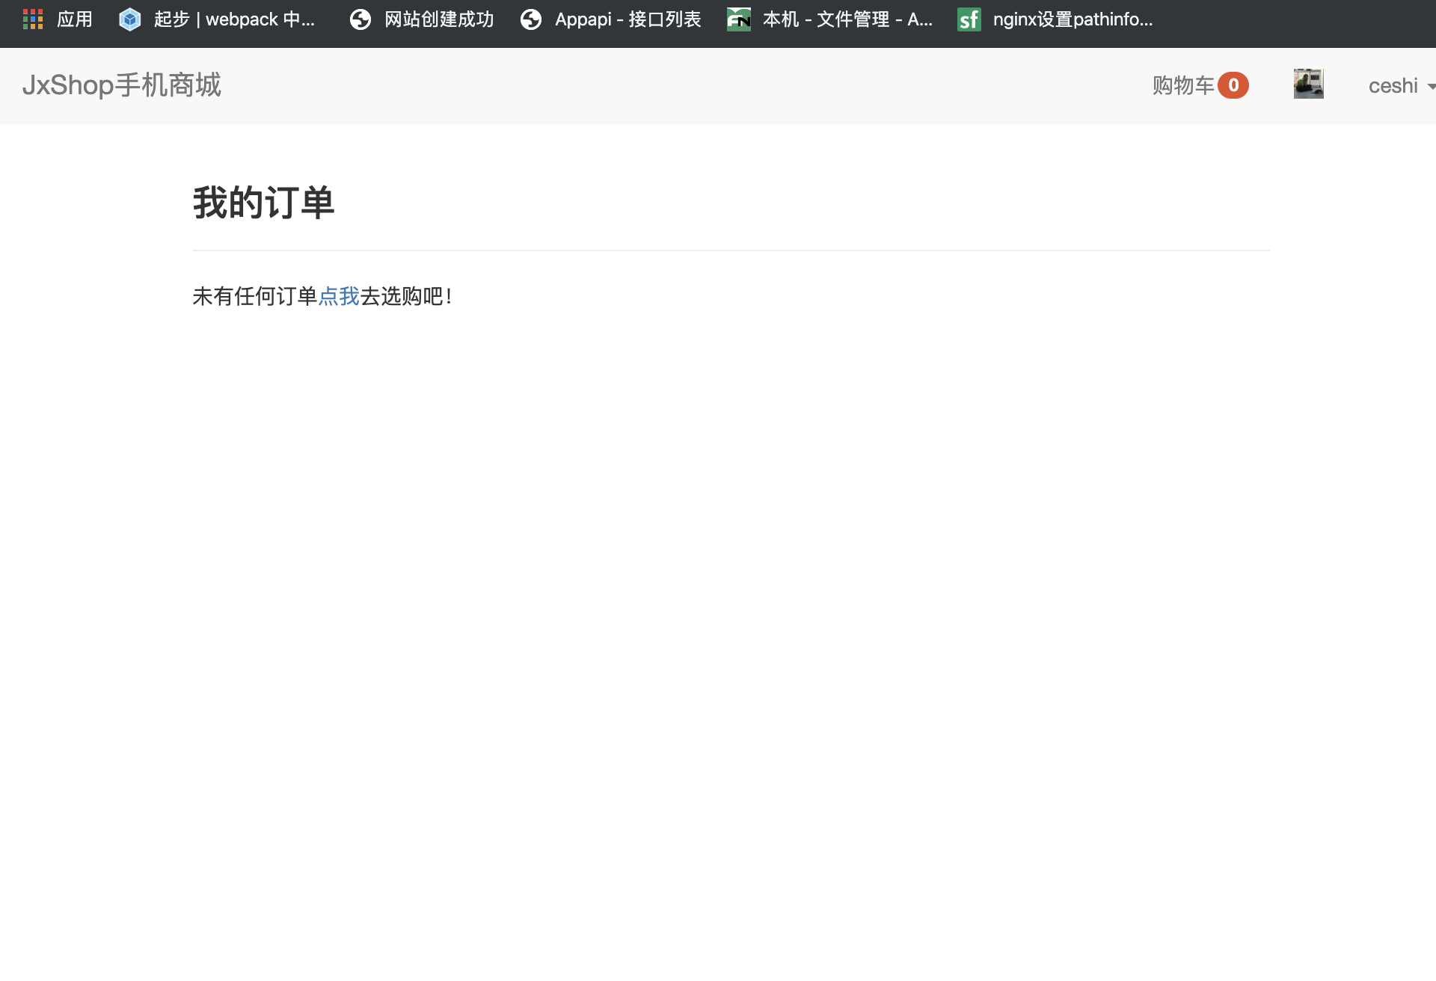

 | 测试后没问题

bug02
测试记录

Bug02 | 路径 | 商城首页->查看详情
 | 描述 | 显示非法操作
 | 备注
 | 严重等级 | 严重 | Bug状态 | 未修复
 | Bug截图
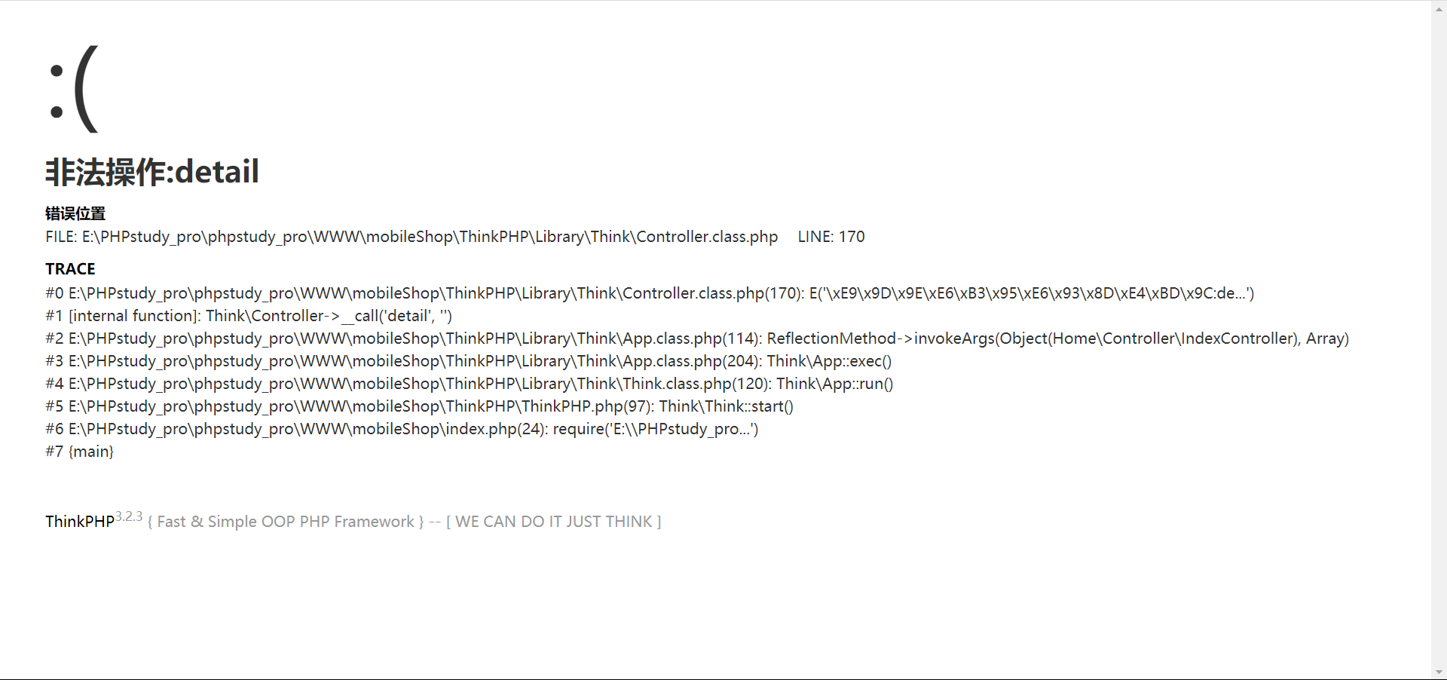

 | 已修复

bug03
测试记录

Bug03 | 路径 | 商城后台->发布商品
 | 描述 | 商品封面图片路径问题（commom/conf/config.php里的路径已经修改过，但这里的图片依旧有 /mobileshop ）

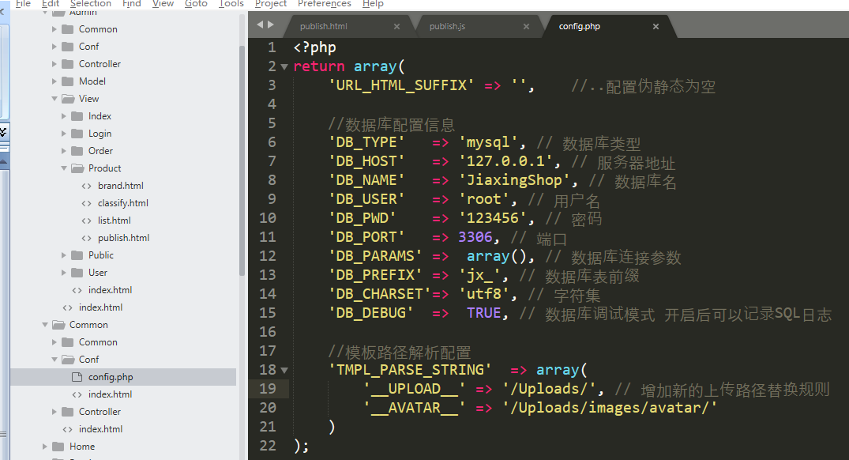
 | 严重等级 | 严重 | Bug状态 | 未修复
 | Bug截图
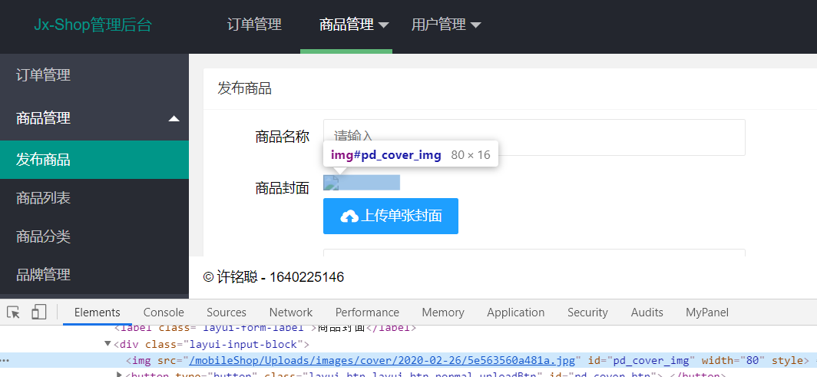

 | 把网站根目录指向/WWW不要指向/mobileShop

bug05
测试记录

Bug05 | 路径 | 商城后台->发布商品
 | 描述 | 商品单价以及库存量可以为负数
 | 备注 | 建议将商品单价和库存量最低值设置为0
 | 严重等级 | 严重 | Bug状态 | 未修复
 | Bug截图
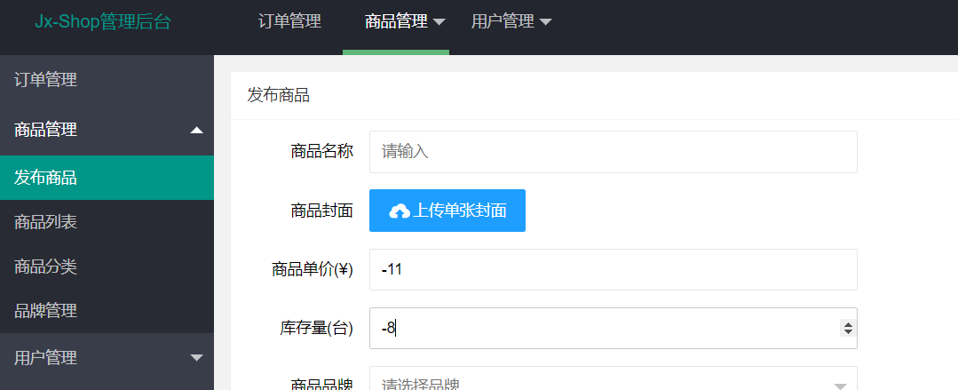

 |  |  | 已修复，在点击发布商品时会验证

bug06
测试记录

Bug05 | 路径 | 商城前台->注册页面 商城后台->会员管理->编辑
 | 描述 | 1、电话号码（邮编）可以随意填写 2、收货地址可以随意填写
 | 备注 | 1、建议添加检验 2、建议收货地址改为多框输入，分别输入省、市、区等
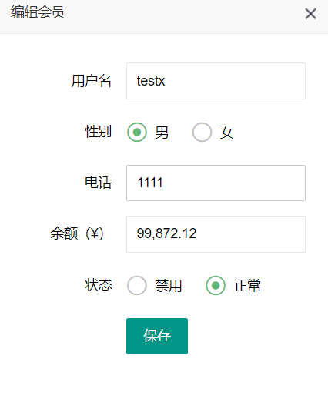
 | 严重等级 | 严重 |  | Bug状态 | 未修复
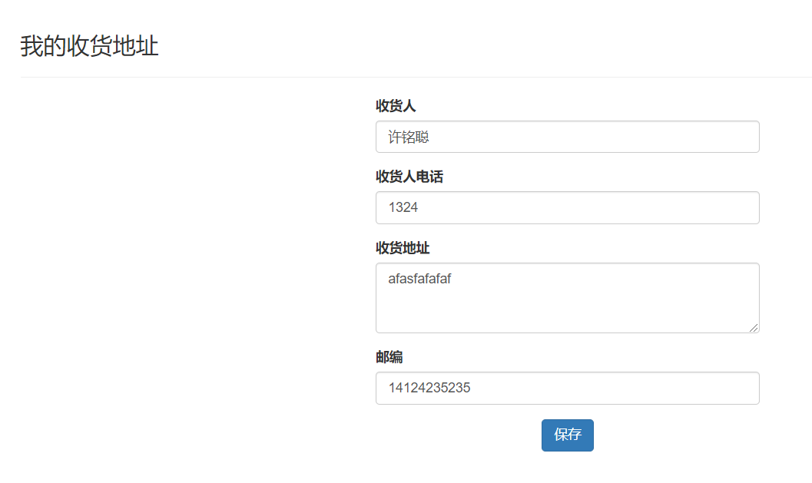
 | Bug截图
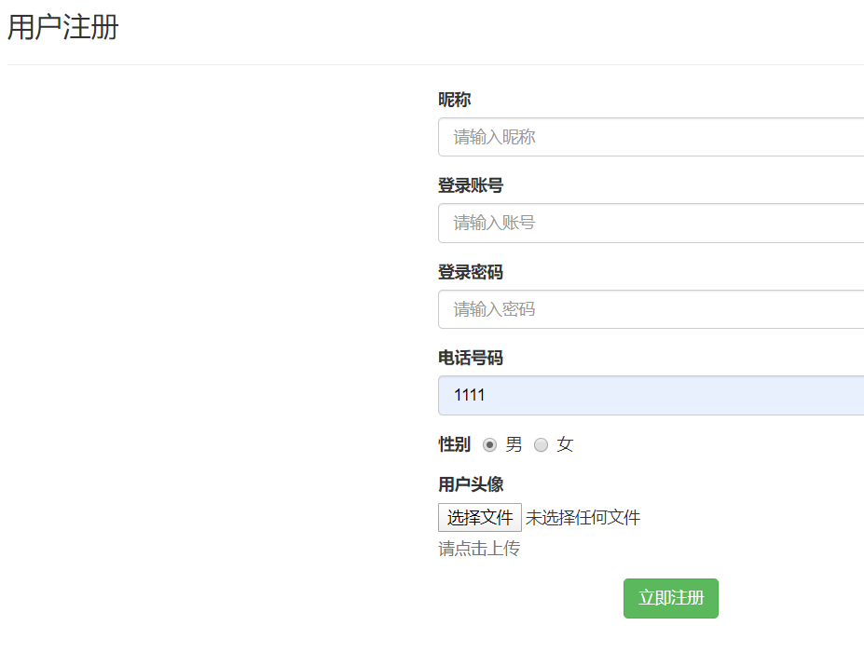

 |  |  | 1.管理后台的电话号码可以随意输入，但是保存时会验证，不影响数据有效性
 |  |  | 2.已增加收货地址
 |  |  | 3.已增加手机号及邮编验证

